部品表
項目 | 部品番号 | サムネイル | 部品構成 | 数量単位 | 数量 | ストック番号 | 説明 | 履歴
31 | Parts_bearing_FL674ZZ | 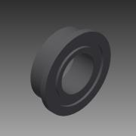 | 購入 | 1 | 1 |  | FL6 _ _ ZZ, FL6 _ _ AZZ, SFL6 _ _ ZZ, SFL6 _ _ AZZ, MFL1 _ _ ZZ, SMFL1 _ _ ZZ-Flanged Ball Bearings (Small Diameter, Deep Groove) - Double Shield Type
35 | Parts_Washer_M2_Ph4.3_T0.3 | 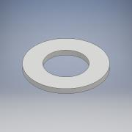 | スタンダード | 1 | 5 |  | UW-0204-03
12 | Parts_TorsionSpring_TOS 0.3-4-270ﾟ-3 | 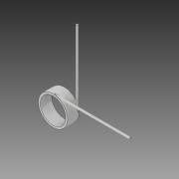 | スタンダード | 1 | 1
15 | Parts_Shaft_Phi2_L8 | *Varies* | スタンダード | 1 | 9
79 | Parts_Shaft_Phi2_L12 | 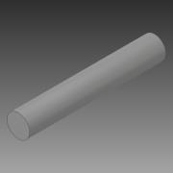 | スタンダード | 1 | 7
78 | Parts_Servo_Micro2BBMG_hone | 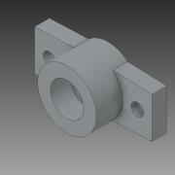 | スタンダード | 1 | 1 |  | Unknown
32 | Parts_Servo_Micro2BBMG | 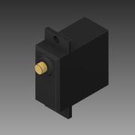 | スタンダード | 1 | 1 |  | Unknown
33 | Parts_Servo_HK282A_Hone | 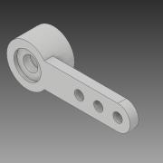 | スタンダード | 1 | 1
49 | Parts_Servo_HK282A | 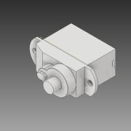 | スタンダード | 1 | 1
37 | Parts_Servo_ASV-15MG_Hone | 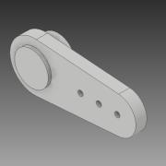 | スタンダード | 1 | 1
36 | Parts_Servo_ASV-15MG | 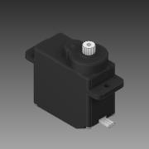 | スタンダード | 1 | 1
50 | Parts_Screw_M3_L6 | *Varies* | スタンダード | 1 | 4
77 | Parts_Screw_M2_L8 | *Varies* | スタンダード | 1 | 22
13 | Parts_Screw_M1.7_L8 | *Varies* | スタンダード | 1 | 30
34 | Parts_MetalCollar_Ph2_L4.5 | 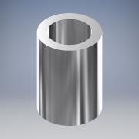 | スタンダード | 1 | 8 |  | CU-2004.5PH
76 | Parts_FlatScrew_M2_L6 | *Varies* | スタンダード | 1 | 15
75 | Parts_CoilSpring_CP 0.6-5.5-8 | *Varies* | スタンダード | 1 | 5
66 | Parts_BallBearing_SBM-SUJ-5.5 |  | スタンダード | 1 | 2
63 | MR-W-08 | 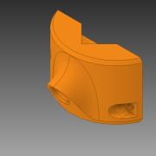 | スタンダード | 1 | 1
62 | MR-W-07 | 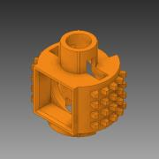 | スタンダード | 1 | 1
61 | MR-W-06 | 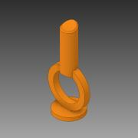 | スタンダード | 1 | 1
60 | MR-W-05 | 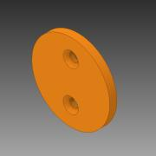 | スタンダード | 1 | 1
59 | MR-W-04 | 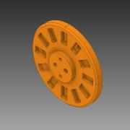 | スタンダード | 1 | 1
64 | MR-W-03 | 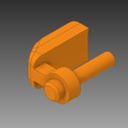 | スタンダード | 1 | 1
57 | MR-W-02 | 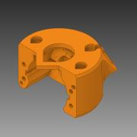 | スタンダード | 1 | 1
58 | MR-W-01 | 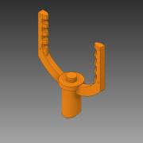 | スタンダード | 1 | 1
47 | MR-T-06 | 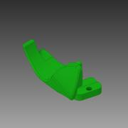 | スタンダード | 1 | 1
46 | MR-T-05 | 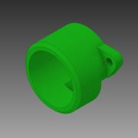 | スタンダード | 1 | 1
45 | MR-T-04 | 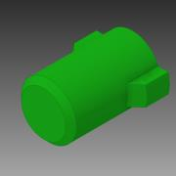 | スタンダード | 1 | 1
43 | MR-T-03 | 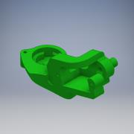 | スタンダード | 1 | 1
44 | MR-T-02 | 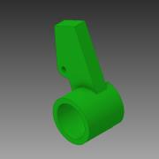 | スタンダード | 1 | 1
48 | MR-T-01 | 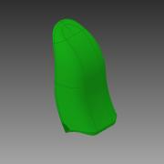 | スタンダード | 1 | 1
74 | MR-SO-10 | 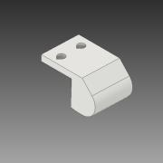 | スタンダード | 1 | 1
73 | MR-SO-09 | 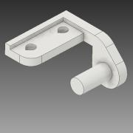 | スタンダード | 1 | 1
72 | MR-SO-08 | 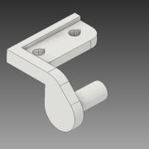 | スタンダード | 1 | 1
71 | MR-SO-07 | 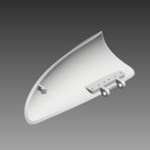 | スタンダード | 1 | 1
70 | MR-SO-06 | 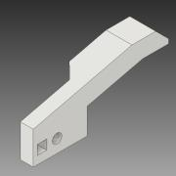 | スタンダード | 1 | 1
69 | MR-SO-05 | 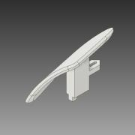 | スタンダード | 1 | 1
67 | MR-SO-02 | 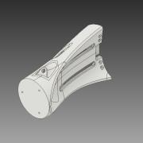 | スタンダード | 1 | 1
68 | MR-SO-01 | 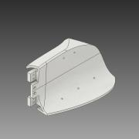 | スタンダード | 1 | 1
21 | MR-O-05 | 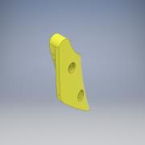 | スタンダード | 1 | 3
20 | MR-O-04 | 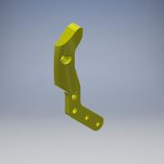 | スタンダード | 1 | 3
19 | MR-O-03 | 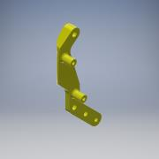 | スタンダード | 1 | 3
18 | MR-O-02 | 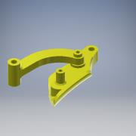 | スタンダード | 1 | 3
17 | MR-O-01 | 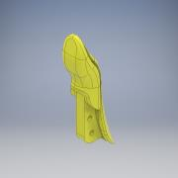 | スタンダード | 1 | 3
11 | MR-I-07 | 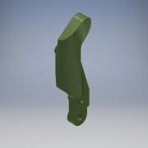 | スタンダード | 1 | 1
10 | MR-I-06 | 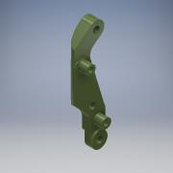 | スタンダード | 1 | 1
9 | MR-I-05 | 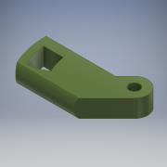 | スタンダード | 1 | 1
8 | MR-I-04 | 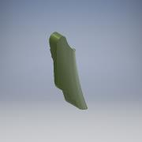 | スタンダード | 1 | 1
14 | MR-I-03 |  | スタンダード | 1 | 1
7 | MR-I-02 | 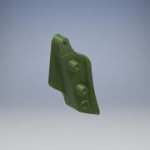 | スタンダード | 1 | 1
6 | MR-I-01 | 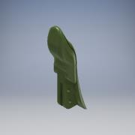 | スタンダード | 1 | 1
25 | MR-H-15 | 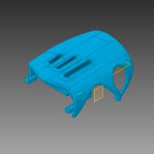 | スタンダード | 1 | 1
30 | MR-H-14 | 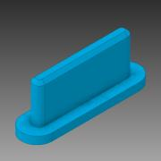 | スタンダード | 1 | 1
29 | MR-H-13 | 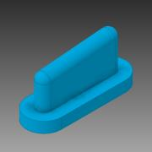 | スタンダード | 1 | 1
28 | MR-H-12 | 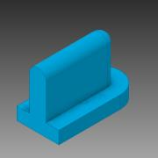 | スタンダード | 1 | 1
27 | MR-H-11 | 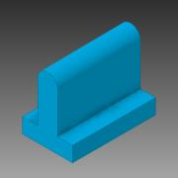 | スタンダード | 1 | 1
26 | MR-H-10 | 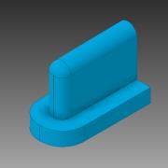 | スタンダード | 1 | 1
38 | MR-H-09 |  | スタンダード | 1 | 1
52 | MR-H-08 |  | スタンダード | 1 | 1
24 | MR-H-07 |  | スタンダード | 1 | 1
23 | MR-H-06 |  | スタンダード | 1 | 1
22 | MR-H-05 |  | スタンダード | 1 | 1
4 | MR-H-04 |  | スタンダード | 1 | 1
3 | MR-H-03 |  | スタンダード | 1 | 1
2 | MR-H-02 |  | スタンダード | 1 | 1
1 | MR-H-01 |  | スタンダード | 1 | 1
5 | Dummy_Position |  | スタンダード | 1 | 1
16 | Dummy_JointPosition |  | スタンダード | 1 | 3
41 | Circuit_TactSwitch_SKRPACE010 |  | スタンダード | 1 | 4
42 | Circuit_SlideSwitch_SS-12D00-G5 |  | スタンダード | 1 | 1
55 | Circuit_PinHeader_PSM-410233-00 |  | スタンダード | 1 | 2
39 | Circuit_HandMainBoard |  | スタンダード | 1 | 1
53 | Circuit_DCjack_MJ179PH |  | スタンダード | 1 | 1
54 | Circuit_DCDCconverter_OKL-T3-W12N-C |  | スタンダード | 1 | 1
51 | Circuit_Controller_Pololu-A-Star-32U4-Micro |  | スタンダード | 1 | 1
40 | Circuit_Connector_H3-2 |  | スタンダード | 1 | 2
56 | Circuit_Connector_533980371 |  | スタンダード | 1 | 1 |  |  | 8LAST_VERSION

